상품별 시뮬레이션
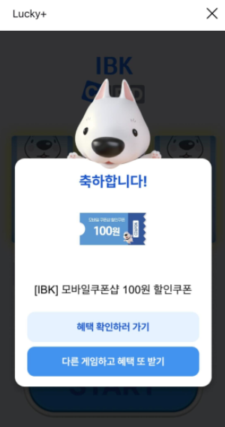
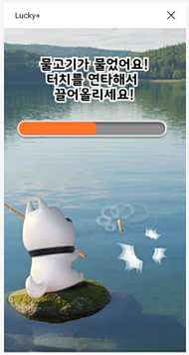
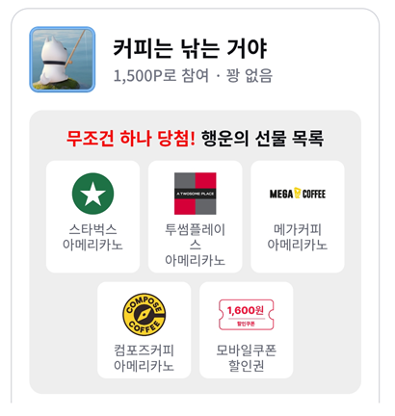
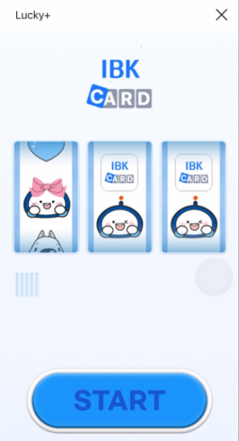

1. 전환율 |  |  |  |  |  |  |  | 예상인원
구분 | 기준 | 활성률 | 활성인원 | 노출률 | 노출인원 | 참여전환율 | 예상 참여인원 | 100포인트(50%) | 500포인트(35%) | 1500포인트(15%) | 인원 합계
일반 | 1,200,000 | 45% | 540,000 | 60% | 324,000 | 20% | 64,800 | 32,400 | 22,680 | 9,720 | 64,800

2. 예상수량 |  |  |  |  |  |  | 4. 최종 수익율 (월)
구분 | 상품A | 경품금액(원) | 확률 | 예상 수량 | 정상가 합계 |  | 쿠폰 수익금 | 운영비 (원가) | 개발비 / 12 (원가) | 최종 수익
100포인트 | CU 300원 금액권 | 300 | 20.00% | 6,480 | 1,944,000 |  | 7,156,033 | 900,000 | 750,000 | 5,506,033
 | 기프트샵 할인권 | 100 | 79.20% | 25,661 | 2,566,080
 | 컴포즈HOT | 1,500 | 0.50% | 162 | 243,000
 | 스타벅스 아메리카노 | 4,700 | 0.20% | 65 | 304,560
 | 치킨 | 25,500 | 0.10% | 32 | 826,200 |  | 5. 기타 활성율 참고 (월)
 | 100포인트 소계 |  | 100.00% | 32,400 | 5,883,840 |  | 구분 | 참여전환율 | 예상 참여인원 | 쿠폰수익금 | 원가 | 최종수익
500포인트 | CU 700원 금액권 | 700 | 20.00% | 4,536 | 3,175,200 |  | 일반 | 20% | 64,800 | 7,156,033 | 1,800,000 | 5,356,033
 | 기프트샵 할인권 | 600 | 79.30% | 17,985 | 10,791,144
 | 컴포즈HOT | 1,500 | 0.50% | 113 | 170,100
 | 치킨 | 25,500 | 0.10% | 23 | 578,340
 | 신세계 3만원 | 30,000 | 0.10% | 23 | 680,400
 | 500포인트 소계 |  | 100.00% | 22,680 | 15,395,184
1500포인트 | 컴포즈커피 아이스 | 1,800 | 40.00% | 3,888 | 6,998,400
 | 빽다방 아이스 | 2,000 | 10.00% | 972 | 1,944,000
 | 메가 아이스 | 2,000 | 10.00% | 972 | 1,944,000
 | 투썸 아메리카노 | 4,700 | 0.10% | 10 | 45,684
 | 스타벅스 아메리카노 | 4,700 | 0.10% | 10 | 45,684
 | 기프트샵 할인권 | 1,600 | 39.80% | 3,869 | 6,189,696
 | 1500포인트 소계 |  | 100.00% | 9,720 | 17,167,464
합계 |  |  |  | 64,800 | 38,446,488

3. 수익 시뮬레이션 상세내역
상품정보 |  |  |  |  |  | IBK | 공급사 |  |  |  | 예상 수익 정보
구분 | 상품명 | 권종 | 공급수수료 (vat별도) | 발송량 | 거래금액 | 청구금액 | 교환금액 | 공급수수료 | 교환금액 | 공급사 정산 금액 | 예상 미교환율 | 예상 수익 | 예상 수익율
100포인트 | CU 300원 금액권 | 300 | 3.3% | 6,480 | 1,944,000 | 648,000 | 40.0% | 25,661 | 777,600 | 751,939 | 60.0% | -78,278 | -4.03%
 | 기프트샵 할인권 | 100 | 0.0% | 25,661 | 2,566,080 | 2,566,080 | 10.0% | - | 256,608 | 256,608 | 90.0% | 2,309,472 | 90.00%
 | 컴포즈HOT | 1,500 | 7.7% | 162 | 243,000 | 16,200 | 85.0% | 15,904 | 206,550 | 190,646 | 15.0% | -158,541 | -65.24%
 | 스타벅스 | 4,700 | 5.1% | 65 | 304,560 | 6,480 | 90.0% | 13,870 | 274,104 | 260,234 | 10.0% | -239,885 | -78.76%
 | 치킨 | 25,500 | 4.00% | 32 | 826,200 | 3,240 | 100.0% | 33,048 | 826,200 | 793,152 | 0.0% | -756,864 | -91.61%
 | 소계 |  |  | 32,400 | 5,883,840 | 3,240,000 |  | 88,483 | 2,341,062 | 2,252,579 |  | 1,075,904 | 18.29%
500포인트 | CU 700원 금액권 | 700 | 3.3% | 4,536 | 3,175,200 | 2,268,000 | 50.0% | 52,391 | 1,587,600 | 1,535,209 | 50.0% | 785,182 | 24.73%
 | 기프트샵 할인권 | 600 | 0.0% | 17,985 | 10,791,144 | 8,992,620 | 50.0% | - | 5,395,572 | 5,395,572 | 50.0% | 3,597,048 | 33.33%
 | 컴포즈HOT | 1,500 | 7.7% | 113 | 170,100 | 56,700 | 85.0% | 11,133 | 144,585 | 133,452 | 15.0% | -65,619 | -38.58%
 | 치킨 | 25,500 | 4.00% | 23 | 578,340 | 11,340 | 100.0% | 23,134 | 578,340 | 555,206 | 0.0% | -520,733 | -90.04%
 | 신세계 3만원 | 30,000 | 1.50% | 23 | 680,400 | 11,340 | 100.0% | 10,206 | 680,400 | 670,194 | 0.0% | -648,648 | -95.33%
 | 소계 |  |  | 22,680 | 15,395,184 | 11,340,000 |  | 96,863 | 8,386,497 | 8,289,634 |  | 3,147,230 | 20.44%
1500포인트 | 컴포즈커피 아이스 | 1,800 | 7.7% | 3,888 | 6,998,400 | 5,832,000 | 50.0% | 269,438 | 3,499,200 | 3,229,762 | 50.0% | 2,871,677 | 41.03%
 | 빽다방 아이스 | 2,000 | 4.0% | 972 | 1,944,000 | 1,458,000 | 50.0% | 38,880 | 972,000 | 933,120 | 50.0% | 563,760 | 29.00%
 | 메가 아이스 | 2,000 | 4.0% | 972 | 1,944,000 | 1,458,000 | 85.0% | 66,096 | 1,652,400 | 1,586,304 | 15.0% | -62,208 | -3.20%
 | 투썸 아메리카노 | 4,700 | 4.5% | 10 | 45,684 | 14,580 | 100.0% | 2,056 | 45,684 | 43,628 | 0.0% | -26,992 | -59.09%
 | 스타벅스 아메리카노 | 4,700 | 5.06% | 10 | 45,684 | 14,580 | 100.0% | 2,312 | 45,684 | 43,372 | 0.0% | -26,481 | -57.97%
 | 기프트샵 할인권 | 1,600 | 0.00% | 3,869 | 6,189,696 | 5,802,840 | 100.0% | - | 6,189,696 | 6,189,696 | 0.0% | -386,856 | -6.25%
 | 소계 |  |  | 9,720 | 17,167,464 | 14,580,000 |  | 378,782 | 12,404,664 | 12,025,882 |  | 2,932,900 | 17.08%
합계 |  |  |  |  | 38,446,488 | 29,160,000 |  | 564,128 | 23,132,223 | 22,568,095 |  | 7,156,033 | 18.61%

